상품제안서
에코종합북세트(주문제작형) | 상품코드: S27774

 |  |  |  |  |  |  | 02-713-8555 | www.synergygift.co.kr
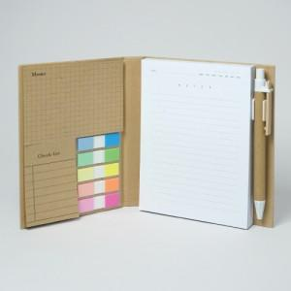

【상세/제작정보】

【인쇄/포장옵션】 | [커버] 커버먹박1곳, [내지] 내지먹1도, [볼펜] 펜실크1도 / OPP(비닐)

【공급단가】 | 수량 | 200~ | 500~ | 1,000~ | 3,000~ | 5,000~
*VAT별도 | 단가 | 4,520원 | 4,030원 | 3,850원 | 3,550원 | 3,490원

【상품 URL】 | https://www.synergygift.co.kr:443/src/goods_detail.php?gdno=27774

